curve
Rating Curve
Of | มูล | Code | TS12 | At | ลำเซบก บ้านท่าบ่อแบง (M.69) | Location | ต.ขามเปี้ย อ.ตระการพืชผล จ.อุบลราชธานี | Lat. | 15.504586 | Long. | 104.966278
Water Year 2017
TS12ลำเซบก บ้านท่าบ่อแบง (M.69)
 | R1 |  | R2
0 | 107.32 | 0 | 107.32
0.6 | 107.92 | 20 | 108.32
1 | 108.12 | 50 | 109.32
5 | 108.92 | 85 | 110.32
9 | 109.32 | 125 | 111.32
13 | 109.52 | 175 | 112.32
21 | 109.72 | 220 | 112.92
30 | 109.82 | 265 | 113.32
68.5 | 109.92 | 330 | 113.72
 |  | 400 | 114.02
 |  | 540 | 114.32

compare_curve
Rating Curve
Of | มูล | Code | TS12 | At | ลำเซบก บ้านท่าบ่อแบง (M.69) | Location | ต.ขามเปี้ย อ.ตระการพืชผล จ.อุบลราชธานี | Lat. | 15.504586 | Long. | 104.966278
Water Year 2017 |  |  |  |  |  |  |  |  |  |  |  | EGAT ฐานข้อมูล2556
TS12ลำเซบก บ้านท่าบ่อแบง (M.69)
 | R1 |  | R2 |  | EGAT ฐานข้อมูล2556
0 | 107.32 | 0 | 107.32 | 4.9 | 106.1
0.6 | 107.92 | 20 | 108.32 | 37.2 | 106.96
1 | 108.12 | 50 | 109.32 | 60.3 | 107.72
5 | 108.92 | 85 | 110.32 | 64.3 | 107.83
9 | 109.32 | 125 | 111.32 | 87.3 | 108.4
13 | 109.52 | 175 | 112.32 | 105.1 | 108.79
21 | 109.72 | 220 | 112.92 | 109.2 | 108.87
30 | 109.82 | 265 | 113.32 | 114.7 | 108.98
68.5 | 109.92 | 330 | 113.72 | 117.1 | 109.03
 |  | 400 | 114.02 | 121.9 | 109.11
 |  | 540 | 114.32 | 128.2 | 109.23
 |  |  |  | 134 | 109.34
 |  |  |  | 140.6 | 109.45
 |  |  |  | 144.2 | 109.51
 |  |  |  | 146.1 | 109.54
 |  |  |  | 148.9 | 109.59
 |  |  |  | 150.7 | 109.62
 |  |  |  | 152.1 | 109.64
 |  |  |  | 152.9 | 109.66
 |  |  |  | 154.9 | 109.69
 |  |  |  | 157.9 | 109.74
 |  |  |  | 159.9 | 109.77
 |  |  |  | 162.2 | 109.8
 |  |  |  | 164.4 | 109.84
 |  |  |  | 166.4 | 109.87
 |  |  |  | 168.5 | 109.9
 |  |  |  | 170.3 | 109.93
 |  |  |  | 170.7 | 109.94
 |  |  |  | 172.2 | 109.96
 |  |  |  | 173 | 109.97
 |  |  |  | 173.4 | 109.98
 |  |  |  | 184.9 | 110.15
 |  |  |  | 194.2 | 110.28
 |  |  |  | 201.3 | 110.38
 |  |  |  | 206.9 | 110.45
 |  |  |  | 212.3 | 110.52
 |  |  |  | 219.4 | 110.62
 |  |  |  | 224.6 | 110.69
 |  |  |  | 227.9 | 110.73
 |  |  |  | 234.4 | 110.81
 |  |  |  | 240.7 | 110.89
 |  |  |  | 252.9 | 111.02
 |  |  |  | 260.4 | 111.12
 |  |  |  | 288.3 | 111.44
 |  |  |  | 308.6 | 111.66
 |  |  |  | 259.2 | 111.8
 |  |  |  | 275 | 112.3
 |  |  |  | 327.4 | 112.97
 |  |  |  | 347.8 | 113.22
 |  |  |  | 354.8 | 113.31
...
 |  |  |  |  |  |  |  |  |  |  |  | ระดับน้ำ | ปริมาณน้ำ
 |  |  |  |  |  |  |  |  |  |  |  | 106.1 | 4.9
 |  |  |  |  |  |  |  |  |  |  |  | 106.96 | 37.2
 |  |  |  |  |  |  |  |  |  |  |  | 107.72 | 60.3
 |  |  |  |  |  |  |  |  |  |  |  | 107.83 | 64.3
 |  |  |  |  |  |  |  |  |  |  |  | 108.4 | 87.3
 |  |  |  |  |  |  |  |  |  |  |  | 108.79 | 105.1
 |  |  |  |  |  |  |  |  |  |  |  | 108.87 | 109.2
 |  |  |  |  |  |  |  |  |  |  |  | 108.98 | 114.7
 |  |  |  |  |  |  |  |  |  |  |  | 109.03 | 117.1
 |  |  |  |  |  |  |  |  |  |  |  | 109.11 | 121.9
 |  |  |  |  |  |  |  |  |  |  |  | 109.23 | 128.2
 |  |  |  |  |  |  |  |  |  |  |  | 109.34 | 134
 |  |  |  |  |  |  |  |  |  |  |  | 109.45 | 140.6
 |  |  |  |  |  |  |  |  |  |  |  | 109.51 | 144.2
 |  |  |  |  |  |  |  |  |  |  |  | 109.54 | 146.1
 |  |  |  |  |  |  |  |  |  |  |  | 109.59 | 148.9
 |  |  |  |  |  |  |  |  |  |  |  | 109.62 | 150.7
 |  |  |  |  |  |  |  |  |  |  |  | 109.64 | 152.1
 |  |  |  |  |  |  |  |  |  |  |  | 109.66 | 152.9
 |  |  |  |  |  |  |  |  |  |  |  | 109.69 | 154.9
 |  |  |  |  |  |  |  |  |  |  |  | 109.74 | 157.9
 |  |  |  |  |  |  |  |  |  |  |  | 109.77 | 159.9
 |  |  |  |  |  |  |  |  |  |  |  | 109.8 | 162.2
 |  |  |  |  |  |  |  |  |  |  |  | 109.84 | 164.4
 |  |  |  |  |  |  |  |  |  |  |  | 109.87 | 166.4
 |  |  |  |  |  |  |  |  |  |  |  | 109.9 | 168.5
 |  |  |  |  |  |  |  |  |  |  |  | 109.93 | 170.3
 |  |  |  |  |  |  |  |  |  |  |  | 109.94 | 170.7
 |  |  |  |  |  |  |  |  |  |  |  | 109.96 | 172.2
 |  |  |  |  |  |  |  |  |  |  |  | 109.97 | 173
 |  |  |  |  |  |  |  |  |  |  |  | 109.98 | 173.4
 |  |  |  |  |  |  |  |  |  |  |  | 110.15 | 184.9
 |  |  |  |  |  |  |  |  |  |  |  | 110.28 | 194.2
 |  |  |  |  |  |  |  |  |  |  |  | 110.38 | 201.3
 |  |  |  |  |  |  |  |  |  |  |  | 110.45 | 206.9
 |  |  |  |  |  |  |  |  |  |  |  | 110.52 | 212.3
 |  |  |  |  |  |  |  |  |  |  |  | 110.62 | 219.4
 |  |  |  |  |  |  |  |  |  |  |  | 110.69 | 224.6
 |  |  |  |  |  |  |  |  |  |  |  | 110.73 | 227.9
...

2013
 | EGAT Rating curve จากฐานข้อมูลเดิม
...
 | EGAT Rating curve จากฐานข้อมูลเดิม
4.9 | 106.1 | 4.9 | 106.1
5.2 | 106.12 | 37.2 | 106.96
5.9 | 106.19 | 60.3 | 107.72
7.2 | 106.29 | 64.3 | 107.83
7.3 | 106.3 | 87.3 | 108.4
7.8 | 106.34 | 105.1 | 108.79
7.9 | 106.35 | 109.2 | 108.87
8.3 | 106.37 | 114.7 | 108.98
8.5 | 106.39 | 117.1 | 109.03
8.7 | 106.4 | 121.9 | 109.11
8.7 | 106.4 | 128.2 | 109.23
9.4 | 106.45 | 134 | 109.34
9.9 | 106.48 | 140.6 | 109.45
11.8 | 106.59 | 144.2 | 109.51
12 | 106.6 | 146.1 | 109.54
13 | 106.65 | 148.9 | 109.59
13.7 | 106.68 | 150.7 | 109.62
16.3 | 106.7 | 152.1 | 109.64
31.6 | 106.95 | 152.9 | 109.66
37.2 | 106.96 | 154.9 | 109.69
37.4 | 106.97 | 157.9 | 109.74
37.7 | 106.98 | 159.9 | 109.77
40 | 107.06 | 162.2 | 109.8
42 | 107.14 | 164.4 | 109.84
45.3 | 107.25 | 166.4 | 109.87
46.5 | 107.29 | 168.5 | 109.9
53.1 | 107.5 | 170.3 | 109.93
53.6 | 107.52 | 170.7 | 109.94
54.4 | 107.54 | 172.2 | 109.96
55.7 | 107.58 | 173 | 109.97
58.4 | 107.66 | 173.4 | 109.98
58.2 | 107.66 | 184.9 | 110.15
59.1 | 107.68 | 194.2 | 110.28
59.7 | 107.7 | 201.3 | 110.38
59.5 | 107.7 | 206.9 | 110.45
59.6 | 107.7 | 212.3 | 110.52
60.1 | 107.71 | 219.4 | 110.62
60 | 107.71 | 224.6 | 110.69
60.6 | 107.72 | 227.9 | 110.73
60.3 | 107.72 | 234.4 | 110.81
60.7 | 107.73 | 240.7 | 110.89
60.9 | 107.73 | 252.9 | 111.02
60.8 | 107.73 | 260.4 | 111.12
60.8 | 107.73 | 288.3 | 111.44
60.8 | 107.73 | 308.6 | 111.66
61 | 107.74 | 259.2 | 111.8
61.5 | 107.75 | 275 | 112.3
61.3 | 107.75 | 327.4 | 112.97
61.3 | 107.75 | 347.8 | 113.22
61.9 | 107.76 | 354.8 | 113.31
...
 | ระดับน้ำ | ปริมาณน้ำ
1 | 106.1 | 4.9 | 1 | 106.1 | 4.9
2 | 106.12 | 5.2 | 20 | 106.96 | 37.2
3 | 106.19 | 5.9 | 40 | 107.72 | 60.3
4 | 106.29 | 7.2 | 60 | 107.83 | 64.3
5 | 106.3 | 7.3 | 80 | 108.4 | 87.3
6 | 106.34 | 7.8 | 100 | 108.79 | 105.1
7 | 106.35 | 7.9 | 110 | 108.87 | 109.2
8 | 106.37 | 8.3 | 120 | 108.98 | 114.7
9 | 106.39 | 8.5 | 130 | 109.03 | 117.1
10 | 106.4 | 8.7 | 140 | 109.11 | 121.9
11 | 106.4 | 8.7 | 150 | 109.23 | 128.2
12 | 106.45 | 9.4 | 160 | 109.34 | 134
13 | 106.48 | 9.9 | 170 | 109.45 | 140.6
14 | 106.59 | 11.8 | 180 | 109.51 | 144.2
15 | 106.6 | 12 | 190 | 109.54 | 146.1
16 | 106.65 | 13 | 200 | 109.59 | 148.9
17 | 106.68 | 13.7 | 205 | 109.62 | 150.7
18 | 106.7 | 16.3 | 210 | 109.64 | 152.1
19 | 106.95 | 31.6 | 215 | 109.66 | 152.9
20 | 106.96 | 37.2 | 220 | 109.69 | 154.9
21 | 106.97 | 37.4 | 225 | 109.74 | 157.9
22 | 106.98 | 37.7 | 230 | 109.77 | 159.9
23 | 107.06 | 40 | 235 | 109.8 | 162.2
24 | 107.14 | 42 | 240 | 109.84 | 164.4
25 | 107.25 | 45.3 | 245 | 109.87 | 166.4
26 | 107.29 | 46.5 | 250 | 109.9 | 168.5
27 | 107.5 | 53.1 | 255 | 109.93 | 170.3
28 | 107.52 | 53.6 | 260 | 109.94 | 170.7
29 | 107.54 | 54.4 | 265 | 109.96 | 172.2
30 | 107.58 | 55.7 | 270 | 109.97 | 173
31 | 107.66 | 58.4 | 275 | 109.98 | 173.4
32 | 107.66 | 58.2 | 280 | 110.15 | 184.9
33 | 107.68 | 59.1 | 282 | 110.28 | 194.2
34 | 107.7 | 59.7 | 284 | 110.38 | 201.3
35 | 107.7 | 59.5 | 286 | 110.45 | 206.9
...

2017
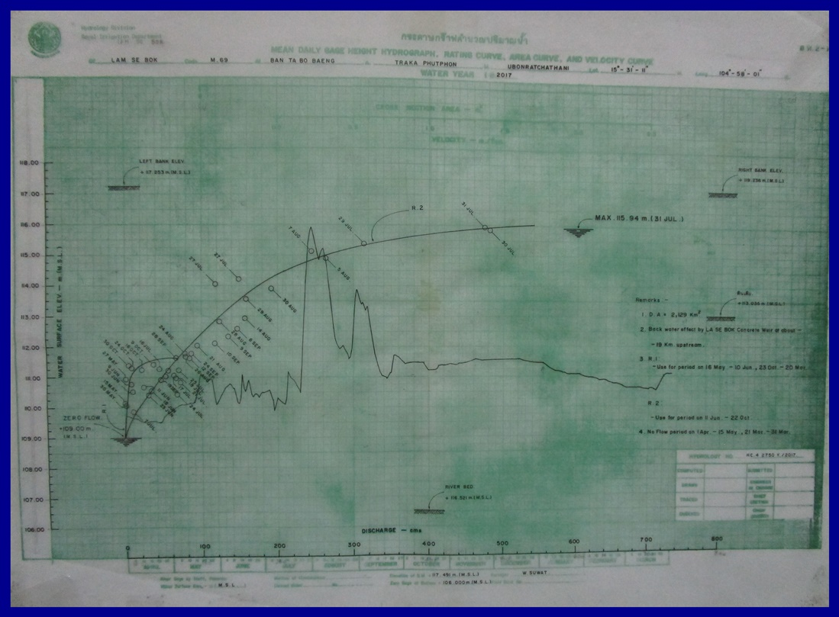
RID
ค่าศูนย์เสาระดับ (ม.รทก.)
106.000

RID WY2017 - R1 |  | RID WY2017 - R2
ระดับน้ำ | ปริมาณน้ำ | ระดับน้ำ | ปริมาณน้ำ
109 | 0 | 109 | 0
109.6 | 0.6 | 110 | 20
TS12ลำเซบก บ้านท่าบ่อแบง (M.69)
0 | 109 | 0 | 109
20 | 110 | 0.6 | 109.6
50 | 111 | 1 | 109.8
85 | 112 | 5 | 110.6
125 | 113 | 9 | 111
175 | 114 | 13 | 111.2
220 | 114.6 | 21 | 111.4
265 | 115 | 30 | 111.5
330 | 115.4 | 68.5 | 111.6
400 | 115.7
540 | 116
109.8 | 1 | 111 | 50
110.6 | 5 | 112 | 85
111 | 9 | 113 | 125
111.2 | 13 | 114 | 175
111.4 | 21 | 114.6 | 220
111.5 | 30 | 115 | 265
111.6 | 68.5 | 115.4 | 330
 |  | 115.7 | 400
 |  | 116 | 540

EGAT
ค่าศูนย์เสาระดับ (ม.รทก.)
104.320

EGAT WY2017 - R1 |  | EGAT WY2017 - R2
ระดับน้ำ | ปริมาณน้ำ | ระดับน้ำ | ปริมาณน้ำ
107.320 | 0 | 107.320 | 0
107.920 | 0.6 | 108.320 | 20
108.120 | 1 | 109.320 | 50
108.920 | 5 | 110.320 | 85
109.320 | 9 | 111.320 | 125
109.520 | 13 | 112.320 | 175
109.720 | 21 | 112.920 | 220
109.820 | 30 | 113.320 | 265
109.920 | 68.5 | 113.720 | 330
 |  | 114.020 | 400
 |  | 114.320 | 540

